磨料与磨具
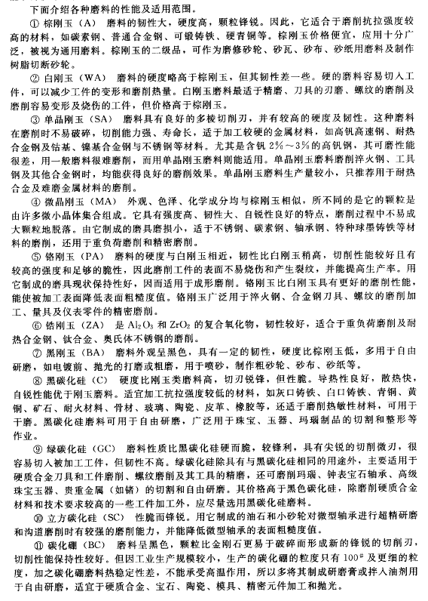
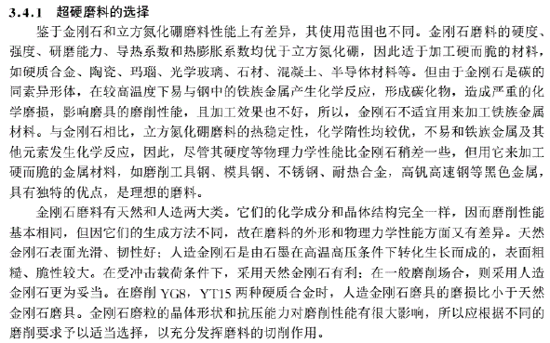
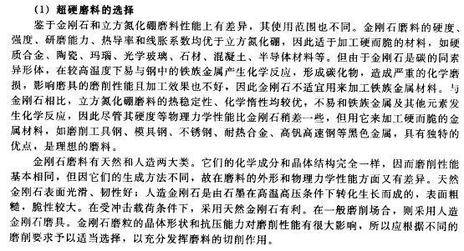
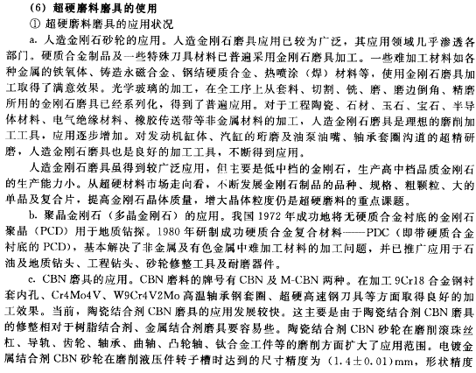
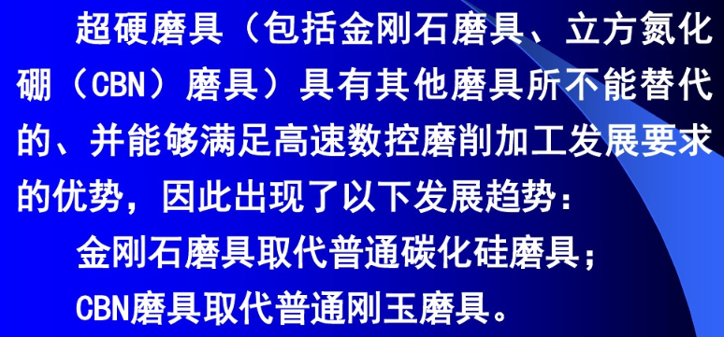
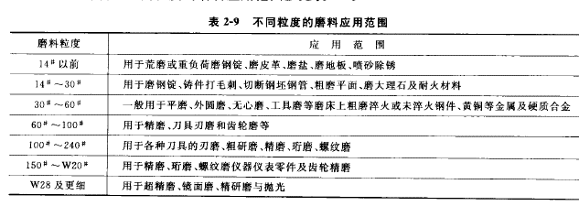
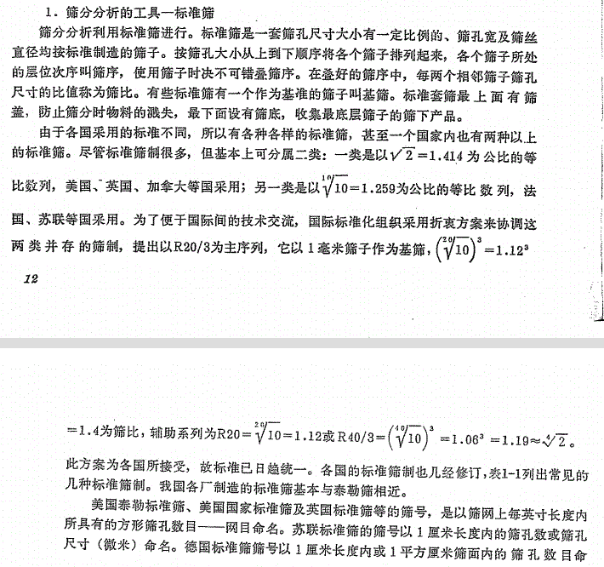
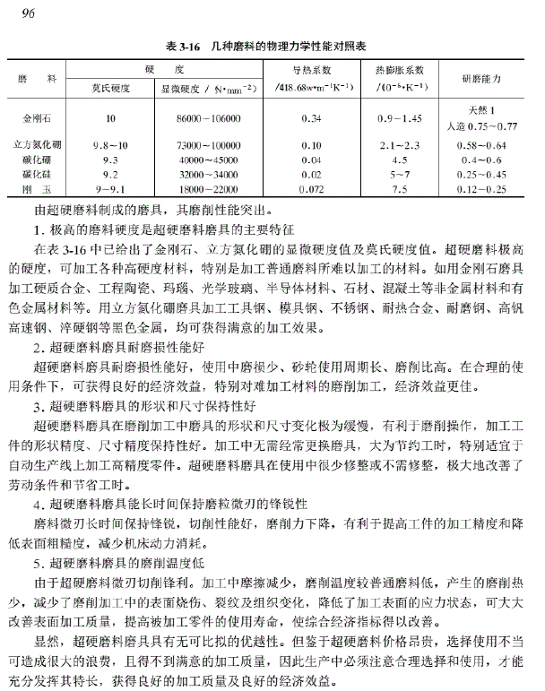
常规磨具磨料 |  |  |  |  | 超硬磨料

硬质合金是由难熔金属的硬质化合物和粘结金属通过粉末冶金工艺制成的一种合金材料。硬度高（86～93HRA，相当于69～81HRC）

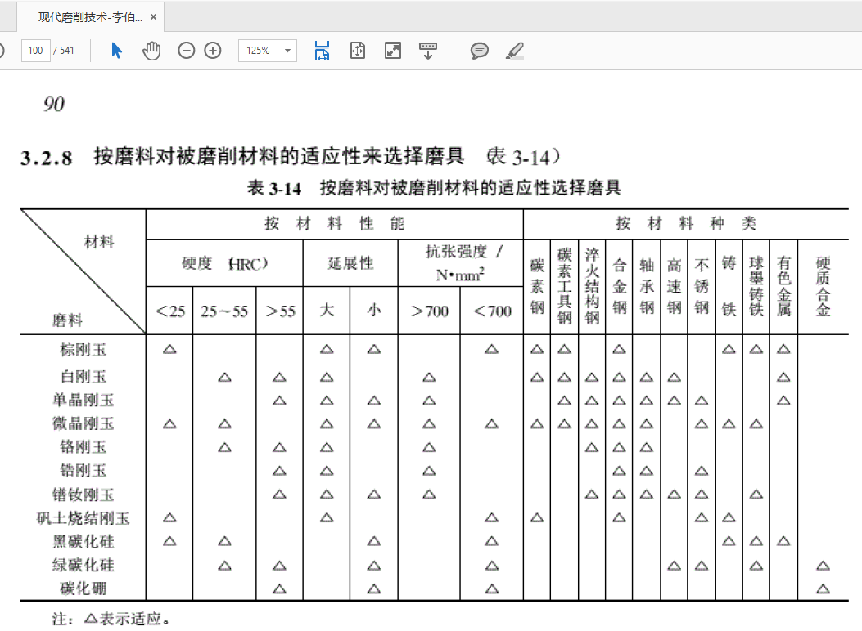
 |  | 硬度 | 韧性
 |  | 金刚石 | 棕刚玉，铬刚玉 | 氮化硼
 |  | 立方氮化硼 | 白刚玉 | 金刚石
 |  | 碳化硼 | 黑碳化硅
 |  | 绿碳化硅 | 绿碳化硅
 |  | 黑碳化硅
 |  | 白刚玉
 |  | 铬刚玉
 |  | 棕刚玉

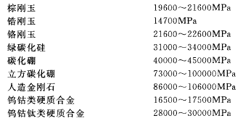

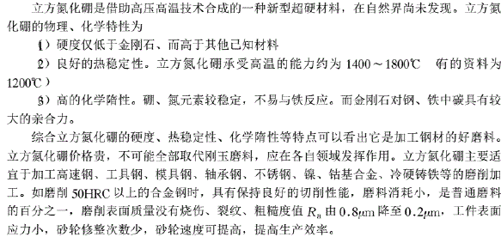

 | 碳化硼

氯氧镁水泥
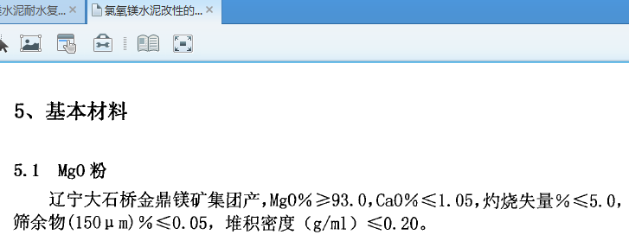
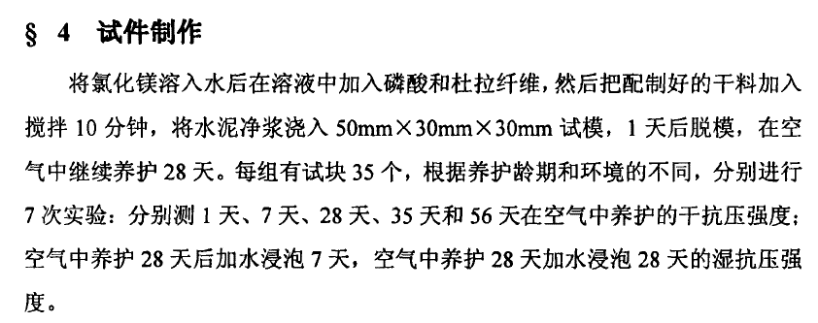
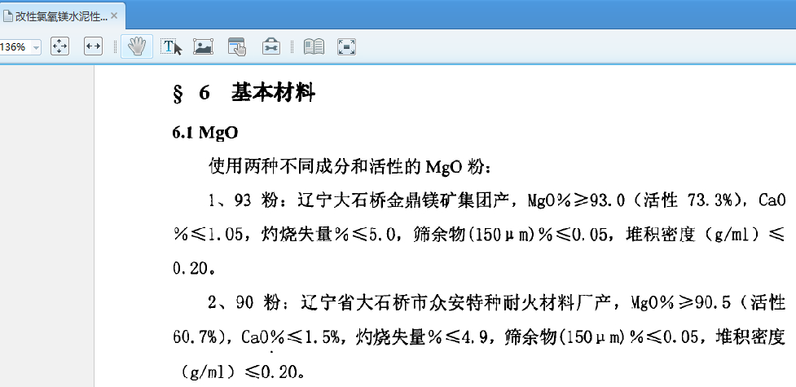
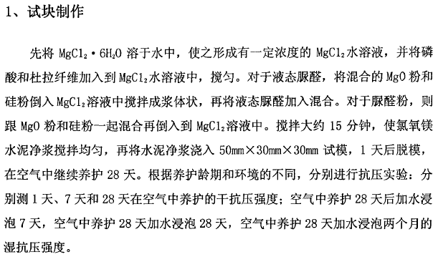
将氯化镁水溶液和氧化镁和磨料（+丁苯）（+硅粉）（+半水石膏）搅拌10min混合，放置1天固化后脱模，（或60度两天后）养护一周与一月后检查性能。
其中每份25mL左右，做成小长方条
共12份，500g氧化镁与氯化镁足够使用。
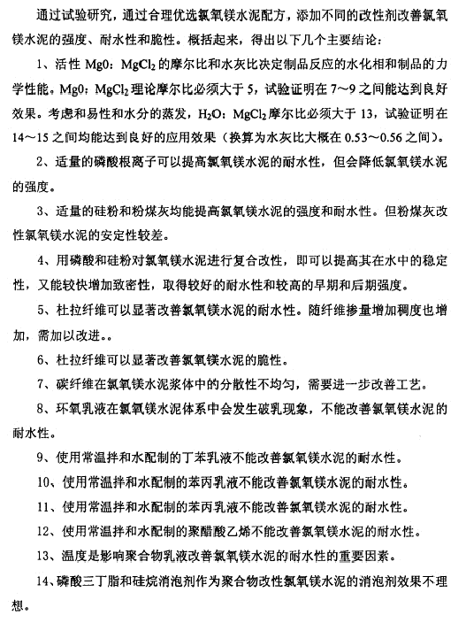
 |  |  |  |  |  |  |  |  |  |  |  |  | http://blog.sina.com.cn/s/blog_70a321480100oht1.html
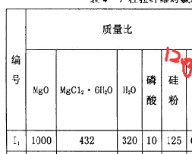
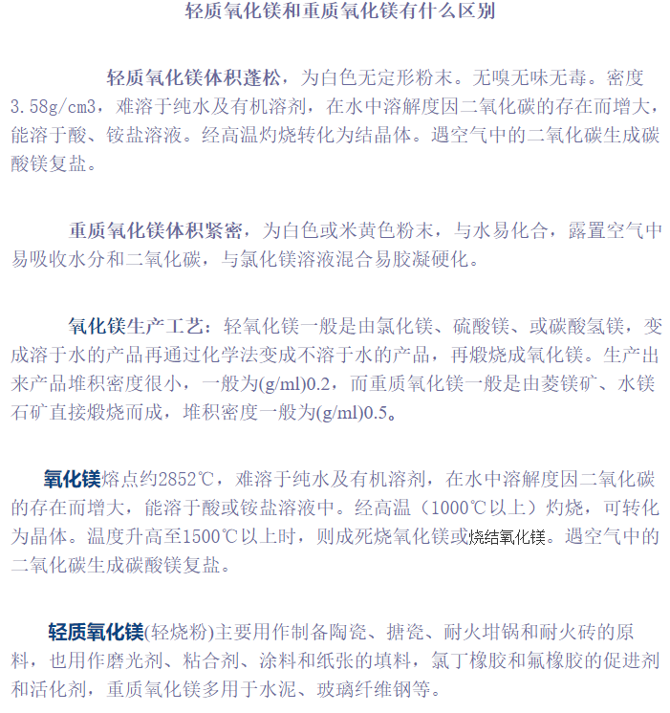
 |  |  |  |  |  | 丁苯胶乳 | 5%
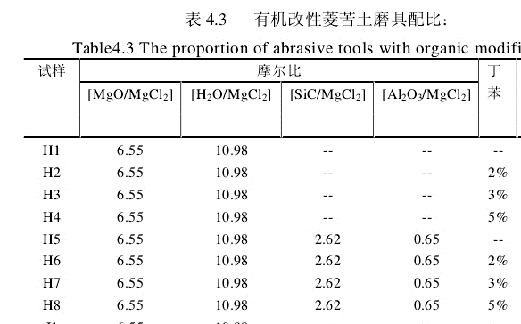

 | 丁苯 | 硅粉 | 石膏 | 60度
1 | 1
2 | 1 |  | 1
3 |  |  | 1
4 |  | 1
5 | 1 |  |  | 1
6 |  |  | 1 | 1 |  | 杜拉纤维

先对5和6尝试轻质与重质氧化镁的对比，做8块
 |  |  |  |  | 2.1280788177
 |  |  |  |  | 520
 |  |  |  |  |  |  | 物质 | 分子量 | 摩尔比 | 质量 | 活性 | 水灰比
 |  |  |  |  |  |  | 六水氯化镁 | 203.3 | 1 | 432 |  | 0.54435483871
 |  |  |  |  |  |  | 氧化镁 | 40.3 | 8 | 1053.9695032 | 0.65
 |  |  |  |  |  |  | 水 | 18 | 9 | 344.24003935 | 六水氯化镁中有水
 |  |  |  |  |  |  | 碳化硅 | 40.1 | 2.62 | 223.25029021
 |  |  |  |  |  |  | 氧化铝 | 101.96 | 0.65 | 140.82817511

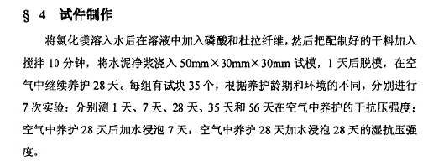

 |  |  |  |  |  |  |  |  |  |  |  |  | 但与文献使用堆积密度0.2以下的氧化镁描述相悖，而且混合后不成水泥状

1-氧化镁活性测定
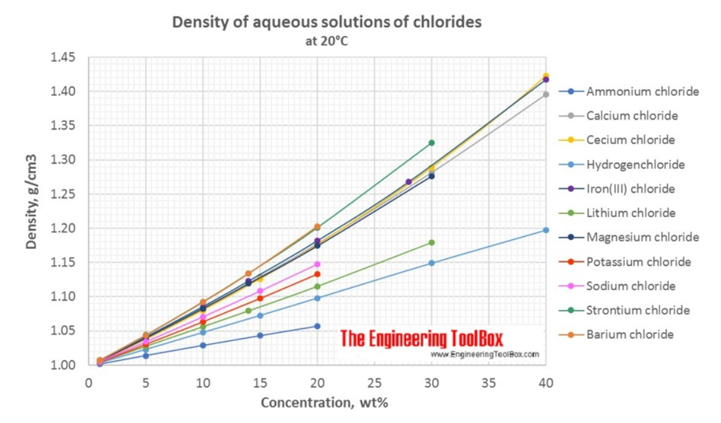
根据右图中的方法测定所购氧化镁的活性。
2020-03-28
 | YB-T 4019-2006
测量方法有严重问题：氧化镁吸水后变成氢氧化镁，不再是活性氧化镁，但仍然可以参与反应
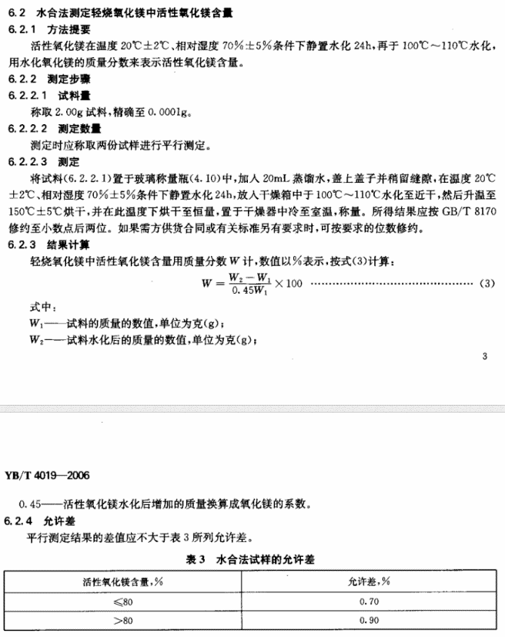

 |  |  | 瓶重 | 试料 | 水化后 | W
 |  | 优索样品 | 56.555 | 60.72 | 61.28 | 0.29878618114
 |  | 山东化工厂 | 43.207 | 53.114 | 54.841 | 0.38738041564
 |  | 山东化工厂 | 43.207 | 46.967 | 47.64 | 0.39775413712
 |  | 优索样品 | 41.566 | 44.825 | 45.28 | 0.31025195186
 |  | 房屋科技材料 | 29.622 | 31.085 | 31.445 | 0.54682159945

水泥浇筑
 |  |  |  |  |  |  |  |  |  |  |  |  |  |  |  |  |  |  |  |  |  |  | 水灰比不能过大
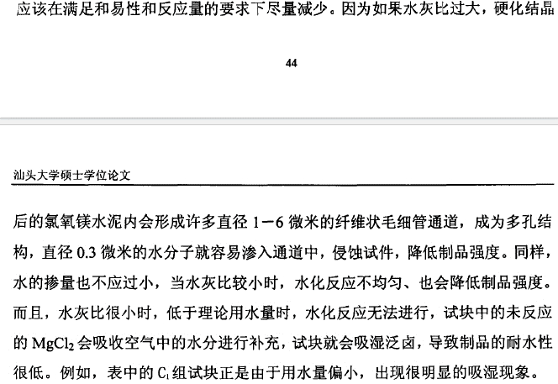

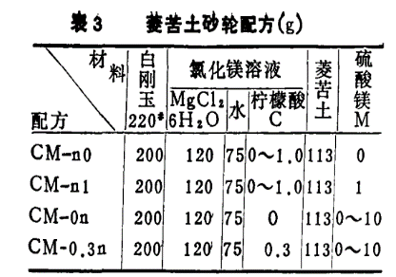
 | 该配方的卤水是水泥取到净浆最大抗压强度 |  |  |  |  |  | 结果
 | 石膏块 | 10g水 | 35g半水石膏 |  |  |  | 失败，根本不成型，石膏粉应该不是纯的半水石膏
 | 1 | 轻质氧化镁20g | 六水氯化镁9g | 水6.4g
 | 2 | 轻质氧化镁30g | 六水氯化镁9g | 水9.6g | 半水石膏2.25g | 80目铬刚玉20g |  |  |  |  | 可选添加剂 | 质量上限
 | 3 | 重质氧化镁20g | 六水氯化镁9g | 水6.4g |  |  |  |  |  |  | 磷酸 | 1%MgO质量
 | 4 | 轻质氧化镁20g | 六水氯化镁9g | 水6.4g | 硅粉2.5g | 绿碳6g |  |  |  |  | 硅粉 | 12.5%MgO质量
 | 1上层 | 轻质氧化镁20g | 六水氯化镁9g | 水6.4g | 硅粉2.5g | 白刚玉6g |  |  |  |  | 丁苯胶乳 | 5%总质量
 |  |  |  |  |  |  |  |  |  |  | 杜拉纤维
 |  |  |  |  |  |  |  |  |  |  | 柠檬酸 | 1%~10%，不靠谱
 | 21 | 重质氧化镁20g | 六水氯化镁4.3g | 水3.2g | 半水石膏1.15g | 白刚玉10g | 水3g |  |  |  | 硫酸镁
 | 22 | 重质氧化镁24g | 六水氯化镁8.6g | 水6.4g | 半水石膏2.25g | 白刚玉10g |  |  |  |  | 磷酸三丁酯 | 消泡剂，0.03% |  |  |  |  |  |  |  |  |  |  | 磨料量不能过多
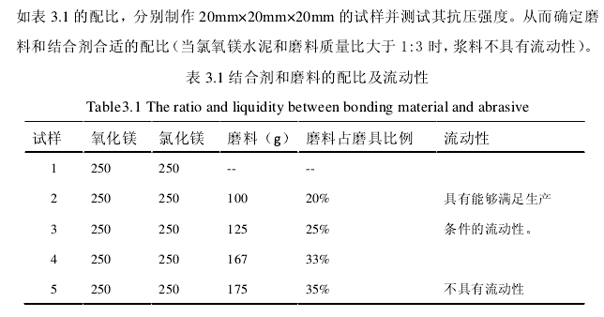
 | 23 | 重质氧化镁21g | 六水氯化镁8.6g | 水6.4g | 半水石膏2.25g | 白刚玉10g

 | 卤水=六水氯化镁432g+水210g |  | 该卤水可能取到磨具最大抗拉强度
 |  | 重质氧化镁24g | 卤水19g | 白刚玉10g | 丁苯胶乳1g | 硅粉2.5g+0.5g水 | 石膏1g+0.2g水 | 柠檬酸2g | 稀硫酸1mL | 磷酸0.2mL | 60℃养护 | 杜拉纤维
氯镁水泥 | A1 | 重质氧化镁24g | 卤水19g |  | 1
 | A2 | 重质氧化镁24g | 卤水19g |  |  | 1
 | A3 | 重质氧化镁24g | 卤水19g |  |  |  | 1
 | A4 | 重质氧化镁24g | 卤水19g |  |  |  |  | 1 | 1
 | A5 | 重质氧化镁24g | 卤水19g |  |  |  |  |  |  | 1
 | A6 | 重质氧化镁24g | 卤水19g
 | B01 | 重质氧化镁20g | 六水氯化镁13g |  | 1 |  | 1
 | B02 | 重质氧化镁20g | 六水氯化镁13g |  | 1 |  | 1 |  |  |  | 1
 | B11 | 重质氧化镁24g | 卤水19g |  | 1 |  | 1
 | B12 | 重质氧化镁24g | 卤水19g |  | 1 |  | 1 |  |  |  | 1
 | B21 | 重质氧化镁24g | 卤水19g |  | 1 | 1
 | B22 | 重质氧化镁24g | 卤水19g |  | 1 | 1 |  |  |  |  | 1
 | B31 | 重质氧化镁24g | 卤水19g |  | 1 | 1 | 1
 | B32 | 重质氧化镁24g | 卤水19g |  | 1 | 1 | 1 |  |  |  | 1
 | B41 | 重质氧化镁24g | 卤水19g |  | 1 | 1 | 1 |  |  | 1
 | B42 | 重质氧化镁24g | 卤水19g |  | 1 | 1 | 1 |  |  | 1 | 1
 |  |  |  |  |  |  |  |  |  |  |  | 文献1(氯氧镁水泥改性)
石膏0.35 硅酸盐、铝酸盐、白水泥水灰比0.27 | C1 | 石膏粉30g | 水10.5g+2g | 白刚玉10g |  |  |  |  |  |  |  | 物质 | 分子量 | 摩尔比 | 质量 | 活性(85氧化镁典型值) |  | 水灰比 |  |  | 氯化镁浓度
设计目标： 1.磨料20%/13% 2.总水灰比0.32 3.活性氧化镁：氯化镁=6.5±0.5
过大的水量会减小耐水性，但可通过助剂弥补。
 | C2 | 普通水泥30g | 水8.1g+2g | 白刚玉10g |  |  |  |  |  |  |  | 六水氯化镁 | 203.3 | 1 | 432 |  |  | 0.54435483871 |  |  | 0.24845385037
 | C3 | 铝酸盐水泥30g | 水8.1g+2g | 白刚玉10g |  |  |  |  |  |  |  | 氧化镁 | 40.3 | 8 | 1053.9695032 | 0.65
 | C4 | 白水泥30g | 水8.1g+2g | 白刚玉10g |  |  |  |  |  |  |  | 水 | 18 | 9 | 344.24003935 | 六水氯化镁中有水
 | C5 | 普通水泥45g | 水17g | 白刚玉15g |  |  |  |  |  |  |  | 碳化硅 | 40.1 | 2.62 | 223.25029021
多文献综合 |  |  |  |  |  |  |  |  |  |  |  | 氧化铝 | 101.96 | 0.65 | 140.82817511
物质 | 分子量 | 摩尔比 | 质量 | 活性 |  | 水灰比 | 总水灰比 |  | 氯化镁浓度 | 配比
六水氯化镁 | 203.3 | 1 | 203.3 |  |  | 0.46250620347 | 0.28302973724 |  | 0.31504582906 | 0.035
氧化镁 | 40.3 | 6 | 443.66972477 | 0.545 | 活性小于0.45的氧化镁可能无法使用
水 | 18 | 5.4 | 97.2 |  |  |  |  |  |  |  |  | 文献2(高耐磨磨具)
 |  | 氧化铝质量比 |  |  |  |  |  |  |  |  |  | 物质 | 分子量 | 摩尔比 | 质量 | 活性 |  | 水灰比 | 总水灰比 |  | 氯化镁浓度
氧化铝 | 101.96 | 0.2 | 186.04243119 |  |  |  |  |  |  |  |  | 六水氯化镁 | 203.3 | 1 | 432 |  |  | 0.38149503722 | 0.22959115101 |  | 0.31504582906
 |  | 重质氧化镁 | 六水氯化镁 | 水 | 氧化铝 |  |  |  |  |  |  | 氧化镁 | 40.3 | 6 | 856.35022135 | 0.6
氯镁水泥 |  | 15.528440367 | 7.1155 | 3.402 | 6.5114850917 | 备注：通过修改左边淡蓝色区域的摩尔比得到左边的具体质量，通过数值复制进下表 |  |  |  |  |  | 水 | 18 | 5.4 | 97.2
 | A1 | 20.15 | 10.165 | 4.86 | 8.79375 |  |  |  |  |  |  | 碳化硅 | 40.1 | 2.62 | 223.25029021
 | A2 | 20.15 | 10.165 | 4.86 | 15.075 | 加10mg荧光粉 | 加荧光粉莫得屌用，还是得加颜料，另外水灰比25.6过稠 |  |  |  |  | 氧化铝 | 101.96 | 0.65 | 140.82817511
 | A3 | 20.15 | 10.165 | 4.86 | 12
 | A4 | 22.183486239 | 10.165 | 4.86 | 9.3021215596 | 6 5.4 0.2
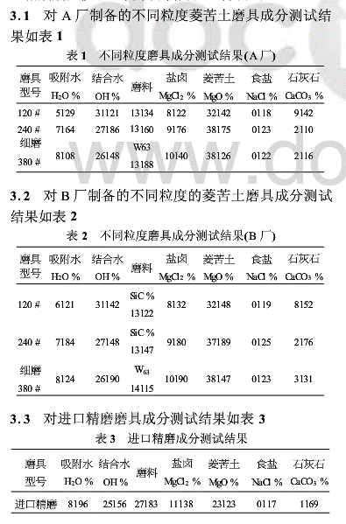
 | A5 | 22.183486239 | 10.165 | 4.86 | 9.3021215596 | 1g丁苯胶乳 | 丁苯胶乳需要在水泥拌和后再加入，否则氯化镁溶液会将其沉淀
 | A6 | 22.183486239 | 10.165 | 4.86 | 9.3021215596 | 2.2g硅粉 |  |  |  |  |  |  |  |  |  |  |  | 菱苦土磨具的成分分析及应用
 | A7 | 22.183486239 | 10.165 | 4.86 | 9.3021215596 | 1g石膏
 | A8 | 22.183486239 | 10.165 | 4.86 | 9.3021215596 | 三个加起来 | 前期水灰比较小，难以搅拌，应补水。加入丁苯胶乳后正常 |  |  |  |  |  |  |  |  |  |  | 氯化镁 | 氧化镁 | 氧化镁分子量 | 氯化镁分子量 | 典型活性 | 摩尔比 | 水灰比 | 氯化镁浓度
 | A9 |  |  |  |  |  |  |  |  |  |  |  |  |  |  |  |  | 8122 | 32142 | 40.3 | 95.21 | 0.6 | 5.6096876602 | 0.55 | 0.31480498138
 | A10 |  |  |  |  |  |  |  |  |  |  |  |  |  |  |  |  | 9176 | 38175 | 40.3 | 95.21 | 0.65 | 6.3887591578 | 0.55 | 0.30412050808
 | A11 |  |  |  |  |  |  |  |  |  |  |  |  |  |  |  |  | 10140 | 38126 | 40.3 | 95.21 | 0.65 | 5.7739652287 | 0.55 | 0.32594754623
 | A12 |  |  |  |  |  |  |  |  |  |  |  |  |  |  |  | 进口 | 11138 | 23123 | 40.3 | 95.21 | 0.65 | 3.1880699465 | 0.55 | 0.46689149111
 | A13

文献瞎扯，氧氯浓度和磨具粗细无关，氯化钠估计也是杂质而已。但这里摩尔比在6左右，和纯水泥文献的8相差了一些。
但是和纯水泥相比，加入磨料之后，氯化镁增多，水量减少，是不是这样能得到更好的抗拉强度？
看下面的文献！氢氧化镁无用！直接令摩尔比为6，按活性氧化镁来配比。水量应以易活性为基准，从水-总灰比0.27开始试错试试看。
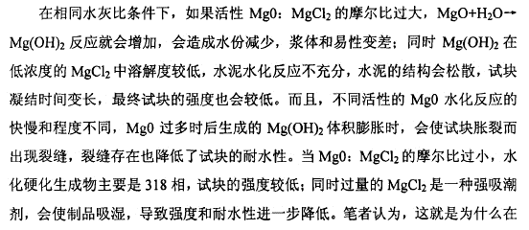

 |  |  |  |  |  |  |  |  |  |  |  |  |  |  |  |  |  | MgO-MgCl2摩尔比与添加剂对菱苦土制品强度的影响 |  |  |  |  | http://www.doc88.com/p-4394408640652.html

